2020_01_data
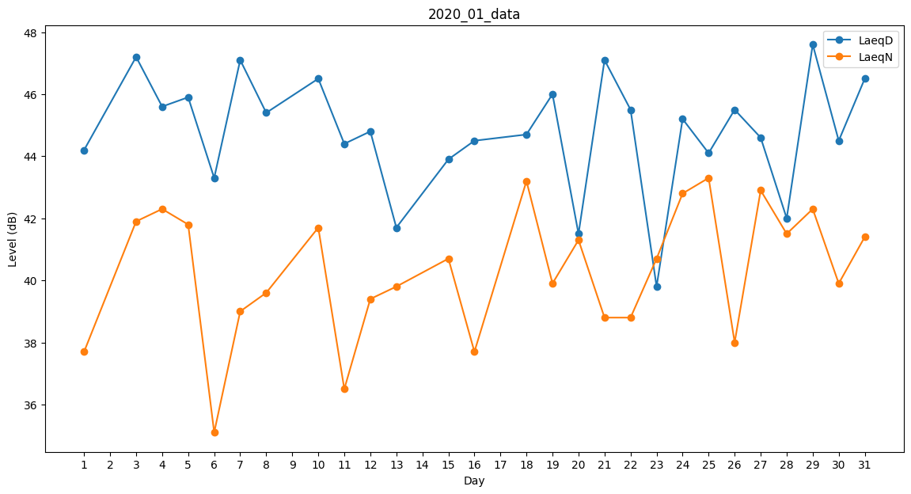
Day | LaeqD | LaeqN
1 | 44.2 | 37.7
2 | 0 | 36.7
3 | 47.2 | 41.9
4 | 45.6 | 42.3
5 | 45.9 | 41.8
6 | 43.3 | 35.1
7 | 47.1 | 39
8 | 45.4 | 39.6
9 | 42.5 | 0
10 | 46.5 | 41.7
11 | 44.4 | 36.5
12 | 44.8 | 39.4
13 | 41.7 | 39.8
14 | 0 | 0
15 | 43.9 | 40.7
16 | 44.5 | 37.7
17 | 38 | 0
18 | 44.7 | 43.2
19 | 46 | 39.9
20 | 41.5 | 41.3
21 | 47.1 | 38.8
22 | 45.5 | 38.8
23 | 39.8 | 40.7
24 | 45.2 | 42.8
25 | 44.1 | 43.3
26 | 45.5 | 38
27 | 44.6 | 42.9
28 | 42 | 41.5
29 | 47.6 | 42.3
30 | 44.5 | 39.9
31 | 46.5 | 41.4

